테스트시나리오
[시스템].[모듈].[항목]
APIMock Test Scenario

테스트 대상 상세 :
API 관리, 모드(By-pass,대응답) 전환 및 실행 기능
테스트 시나리오 목적 :
1. 사용자 입력에 따라 API 정보가 추가, 수정, 삭제되는지 확인. 2. 서버 상태를 확인하는 기능이 동작하는지 확인. 3. 모드 전환(By-pass와 대응답)이 올바르게 작동하는지 확인. 4. Mock 서버가 요청을 수신하고, 미리 정의된 응답을 반환하는지 확인. 5. 요청 데이터에 다양한 케이스를 등록하고 각 케이스별로 구별해서 동작하는지 확인.

STEP (ID) | 테스트 항목 |  | 기대결과 | 실제결과(P/F) | 비고
TC001 | Admin 화면 | Admin 로그인 | Admin 로그인 창이 표시되고 정상적으로 로그인 할 시 목록 페이지로 이동해야 한다. |  | admin / 1234
TC002 |  | API 목록 표시 | API 목록이 테이블에 정상적으로 표시되고 API 이름, URL, 상태 등의 정보가 있어야 한다.
TC003 |  | API 추가 버튼 클릭 | "API 추가" 버튼 클릭시 API 추가 모달 창이 정상적으로 표시되어야 한다.
TC004 |  | API 수정 기능 | API 이름 클릭 시 해당 API 데이터가 로드되며 수정이 되어야 한다.
TC005 |  | API 삭제 요청 | 삭제 확인 창이 뜨고, 사용자가 확인을 누르면 목록에서 해당 API가 삭제되어야 한다.
TC006 |  | 상태 체크 기능 | 상태 결과 알림 창이 뜨고, 결과에 따라서 ON, OFF 표시가 되어야 한다.
TC007 |  | API 상태 변경 기능 | 아이콘 클릭 시 대응답, By-pass 로 변경되어야 한다.
TC008 |  | API 여러 개 선택 후 상태 변경 | 선택된 모든 API의 상태가 일괄 변경되어야 한다.
TC009 |  | API 실행 버튼 비활성화 | API Method가 GET이 아니거나 등록된 API가 URL 패턴 설정 체크박스를 선택했다면, 실행 버튼이 비활성화되어 클릭 할 수 없어야 한다.
TC010 |  | API By-pass 실행 기능 | 등록한 URL에 요청하고 응답을 반환해야 한다.
TC011 |  | API 대응답 실행 기능 | 1. Path parameter를 정상적으로 인식하고, 미리 정의된 응답을 반환해야 한다.
TC012 |  |  | 2. Query parameter를 정상적으로 인식하고, 미리 정의된 응답을 반환해야 한다.
TC013 |  |  | 3. Request Body를 정상적으로 인식하고, 미리 정의된 응답을 반환해야 한다.
TC014 |  | 데이터 입력값 검증 | 필수 입력값이 비어있거나, URL이 유효하지 않으면 오류 메시지가 표시되고 저장되지 않아야 한다.
TC015 |  | HTTP 메서드에 따른 요청 본문 표시 | POST, PUT을 선택하면 요청 본문 입력 필드가 표시되고, GET, DELETE를 선택하면 숨겨져야 한다.
TC016 |  | JSON 유효성 검사 | 요청 본문, 응답 본문 필드에 JSON 형식이 올바르지 않으면 경고 메시지가 표시되어야 한다.
TC017 |  | 취소 버튼 클릭 | 추가 모달이 닫히고 데이터가 저장되지 않아야 한다.
TC018 |  | 저장 버튼 클릭 | 성공 메시지가 표시되며, 목록이 새로고침되어 추가된 API가 보여야 한다.
TC019 |  | 기존 API 정보 불러오기 | 기존 API 정보가 수정 모달에 올바르게 로드되어야 한다.
TC020 |  | 데이터 입력값 검증 | 필수 입력값이 비어있거나, URL이 유효하지 않으면 오류 메시지가 표시되고 저장되지 않아야 한다.
TC021 |  | 완료 버튼 클릭 | 목록이 새로고침되어 변경된 내용이 반영되어야 한다.
TC022 | Postman | GET URL & Path | URL & Path에 매칭되는 by-pass 응답을 받을 수 있어야 한다. | 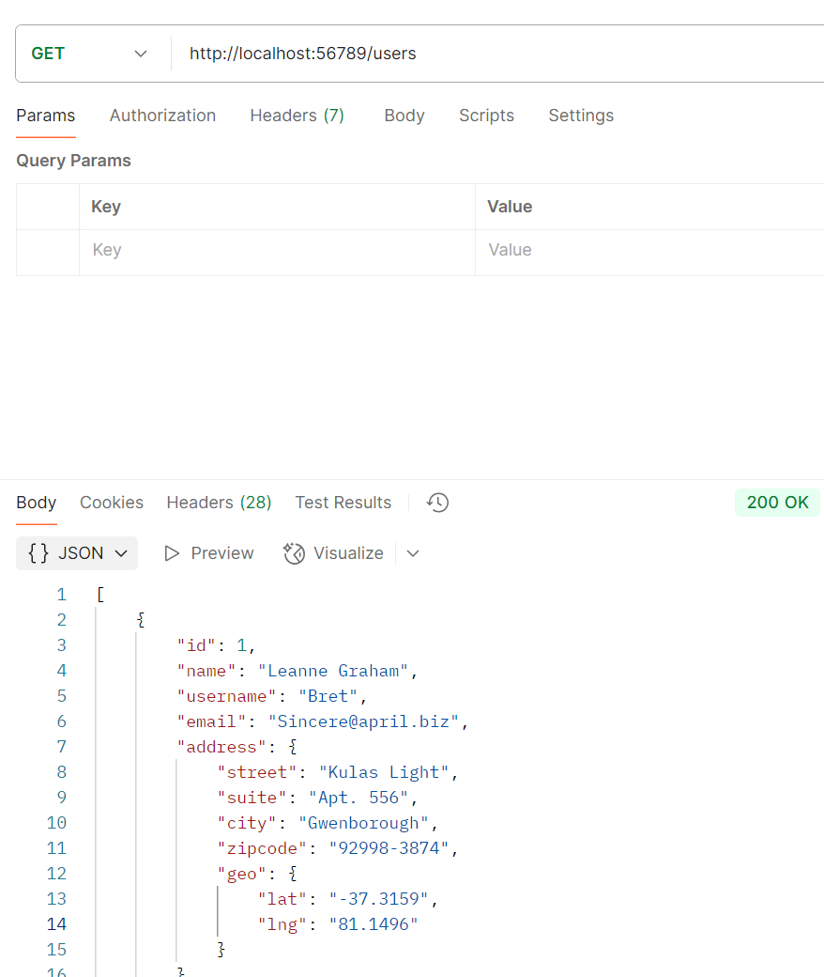 | 가상 REST API https://jsonplaceholder.typicode.com/users
TC023 |  |  | URL & Path에 매칭되는 지정한 대응답을 받을 수 있어야 한다. 응답에 {{request.path.[0]}} 입력 시 path와 매칭되서 대응답을 받을 수 있어야 한다. | 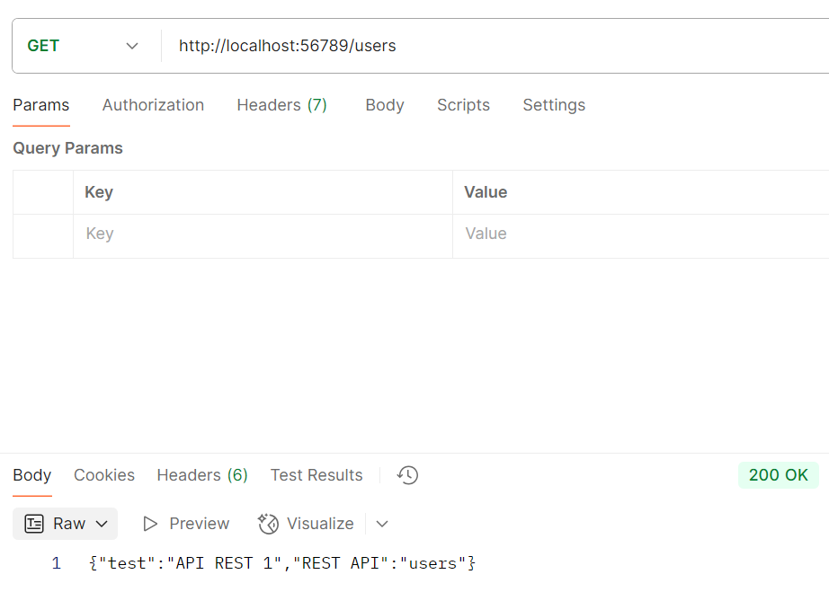 | 가상 REST API https://jsonplaceholder.typicode.com/users {"Rest API":"{{request.path.[0]}}"}
TC024 |  | GET URL & Query | URL & Query에 매칭되는 by-pass 응답을 받을 수 있어야 한다. | 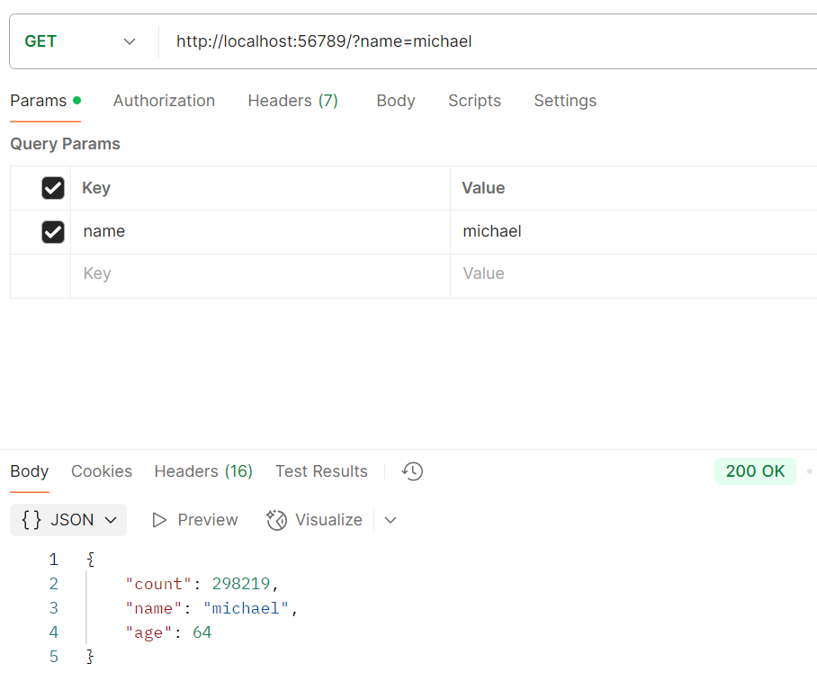 | 이름 기반 예상 연령 추측 https://api.agify.io?name=michael
TC025 |  |  | URL & Query에 매칭되는 지정한 대응답을 받을 수 있어야 한다. 응답에 {{request.query.key값}} 입력 시 Query의 value와 매칭되서 대응답을 받을 수 있어야 한다. | 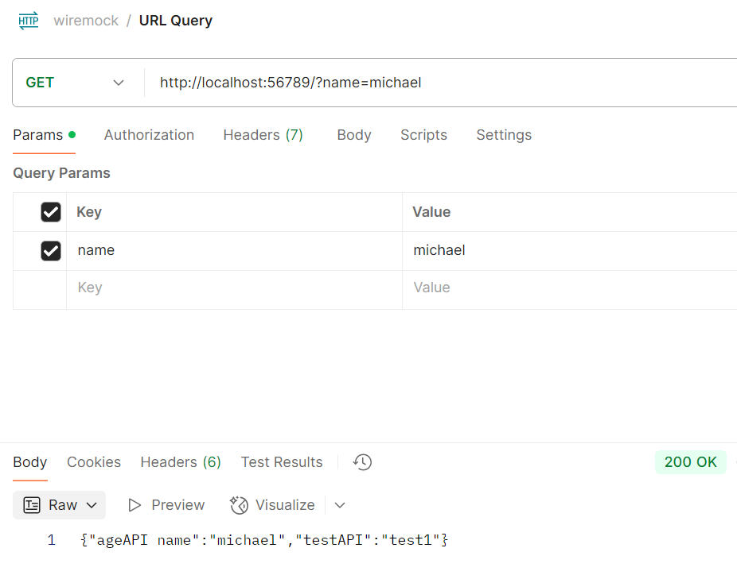 | 이름 기반 예상 연령 추측 https://api.agify.io?name=michael {"ageAPI name":"{{request.query.name}}"}
TC026 |  | GET URL & Query (다중 쿼리) | URL & Query에 매칭되는 by-pass 응답을 받을 수 있어야 한다. | 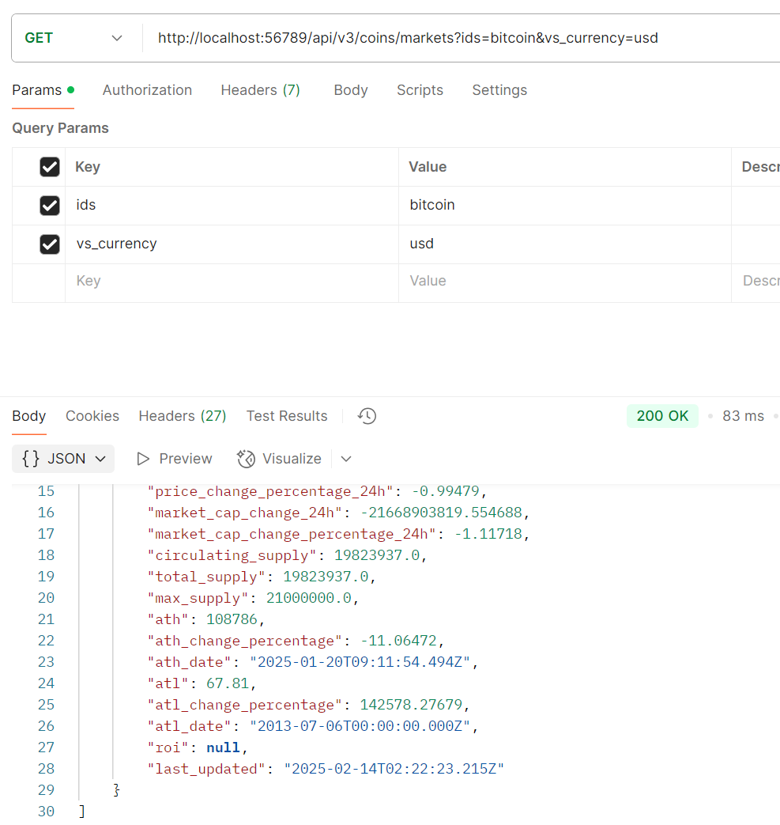 | URL Path & Query_copy 다중 쿼리 https://api.coingecko.com/api/v3/coins/markets?ids=bitcoin&vs_currency=usd
TC027 |  |  | URL & Query에 매칭되는 지정한 대응답을 받을 수 있어야 한다. 쿼리문이 여러 개여도 응답에 매칭되서 반환 할 수 있어야 한다. | 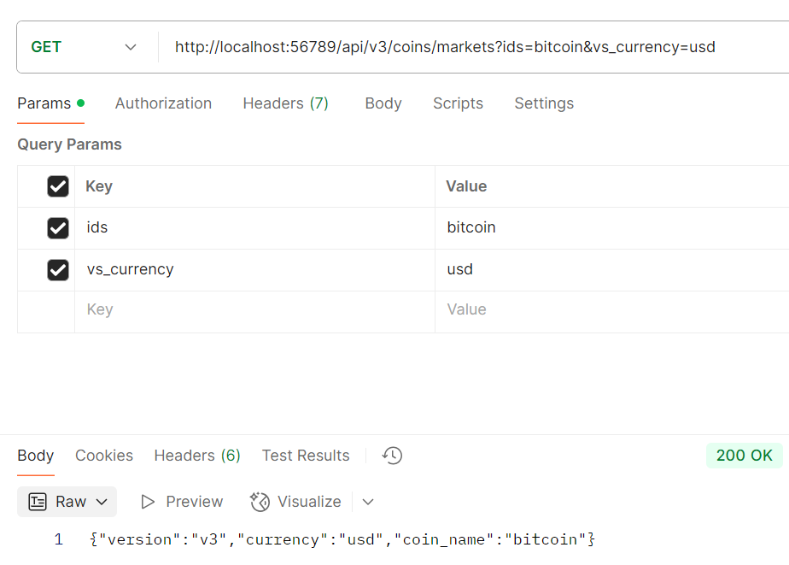 | URL Path & Query_copy 다중 쿼리 https://api.coingecko.com/api/v3/coins/markets?ids=bitcoin&vs_currency=usd { "version": "{{request.path.[1]}}", "currency": "{{request.query.vs_currency}}", "coin_name": "{{request.query.ids}}" }
TC028 |  | GET URL & Path & Query | URL & Path & Query에 매칭되는 by-pass 응답을 받을 수 있어야 한다. | 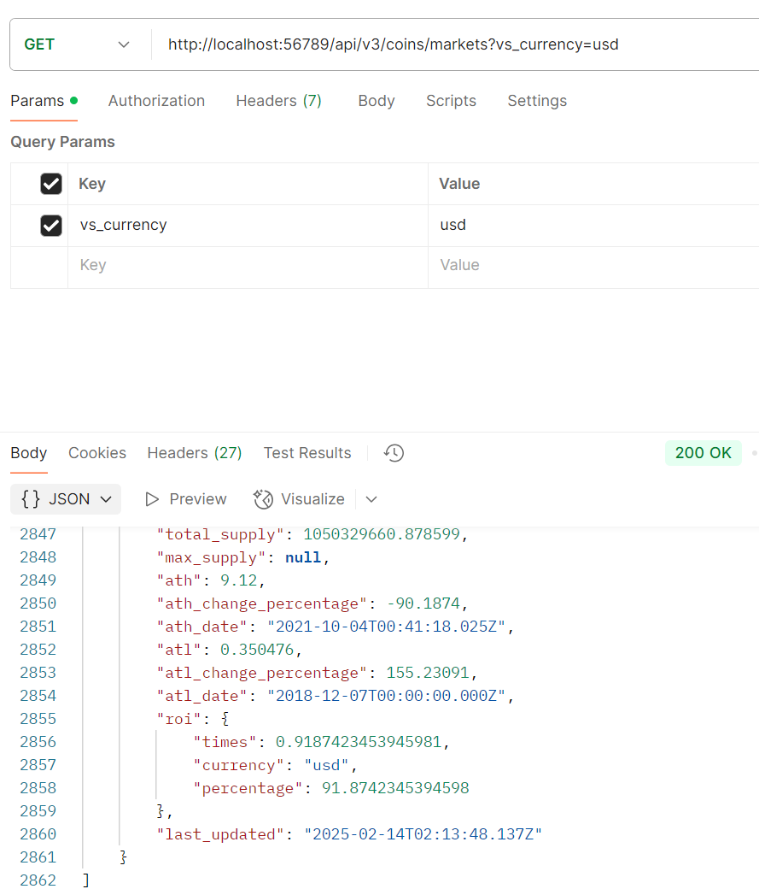 | 암호화폐 시세 정보 https://api.coingecko.com/api/v3/coins/markets?vs_currency=usd
TC029 |  |  | URL & Path & Query에 매칭되는 지정한 대응답을 받을 수 있어야 한다. 응답에 {{request.path[0]}} 입력 시 path와 매칭되서 대응답을 받을 수 있어야 한다. 응답에 {{request.query.key값}} 입력 시 Query의 value와 매칭되서 대응답을 받을 수 있어야 한다. | 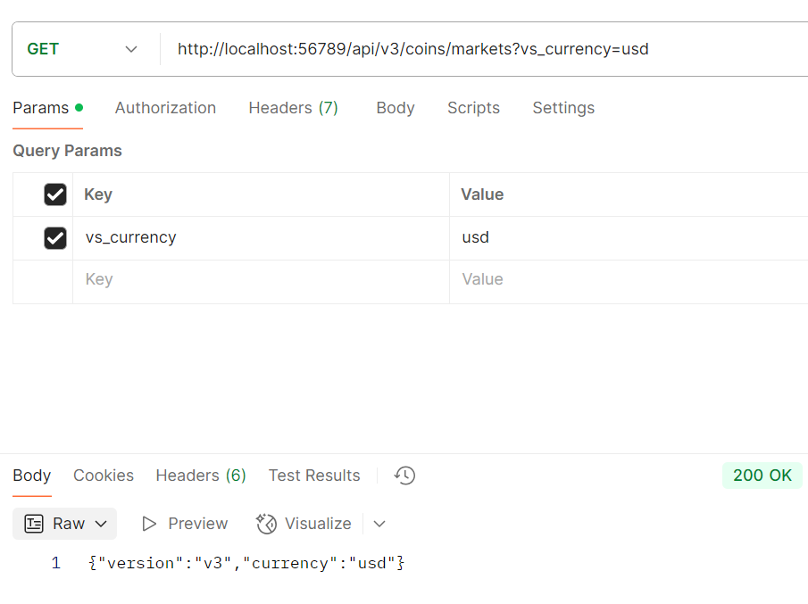 | 암호화폐 시세 정보 https://api.coingecko.com/api/v3/coins/markets?vs_currency=usd { "version":"{{request.path.[1]}}", "currency":"{{request.query.vs_currency}}" }
TC030 |  | POST URL & Request Body | URL & Request Body에 매칭되는 by-pass 응답을 받을 수 있어야 한다. | 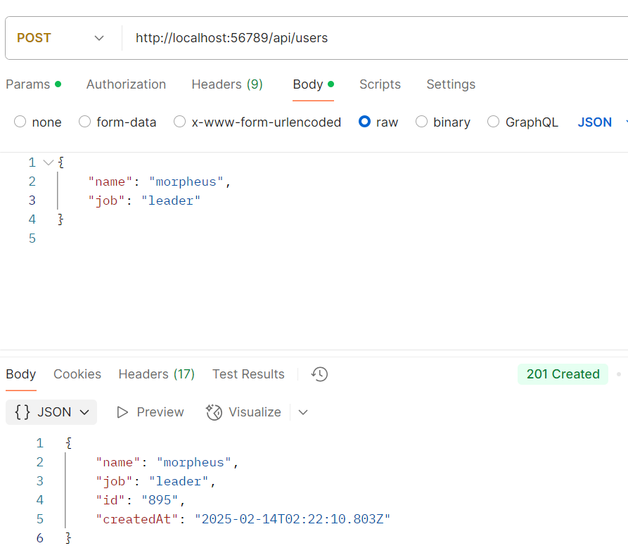 | reqres Create https://reqres.in/api/users { "name": "morpheus", "job": "leader" }
TC031 |  |  | URL & Request Body에 매칭되는 지정한 대응답을 받을 수 있어야 한다. 응답에 {{jsonPath request.body '$.key값'}} 입력 시 Body의 value와 매칭되서 대응답을 받을 수 있어야 한다. | 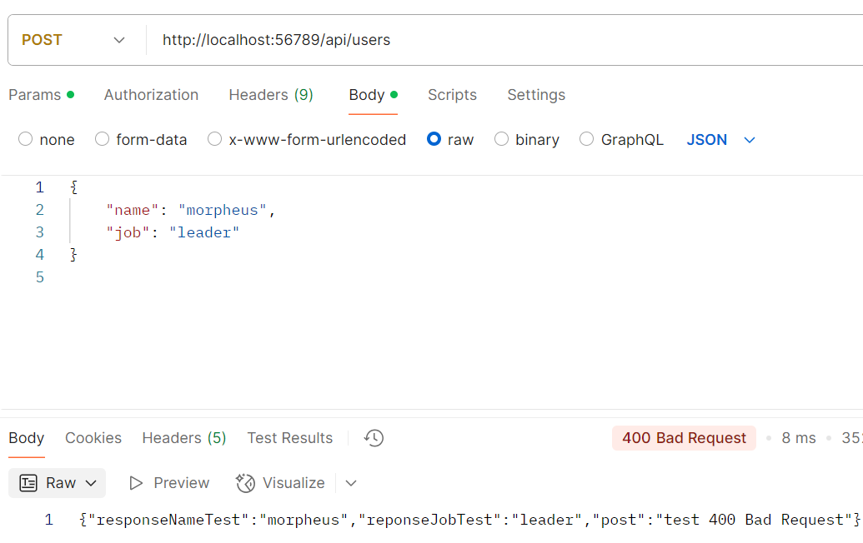 | 응답 메서드 400 설정 { "responseNameTest": "{{jsonPath request.body '$.name'}}", "reponseJobTest": "{{jsonPath request.body '$.job'}}", "post": "test 400 Bad Request" }
TC032 |  | PUT URL & Request Body | URL & Request Body에 매칭되는 by-pass 응답을 받을 수 있어야 한다. | 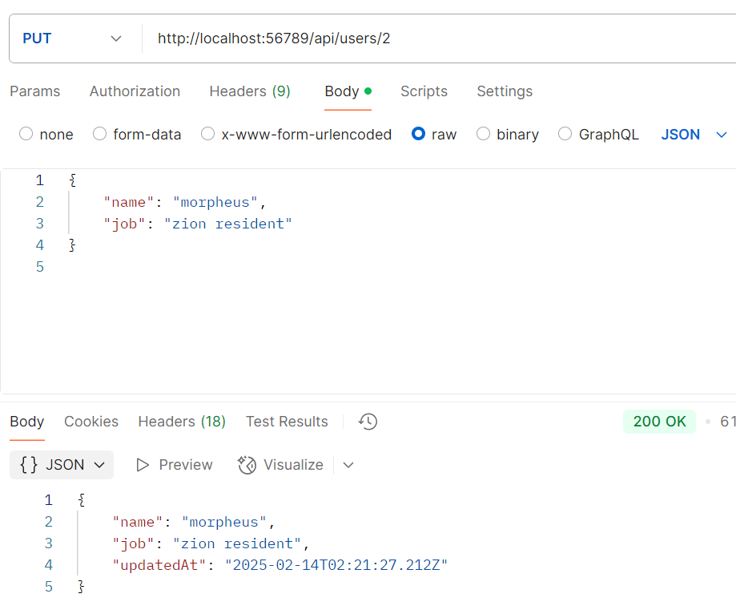 | reqres Put https://reqres.in/api/users/2 { "name": "morpheus", "job": "zion resident" }
TC033 |  |  | URL & Request Body에 매칭되는 지정한 대응답을 받을 수 있어야 한다. | 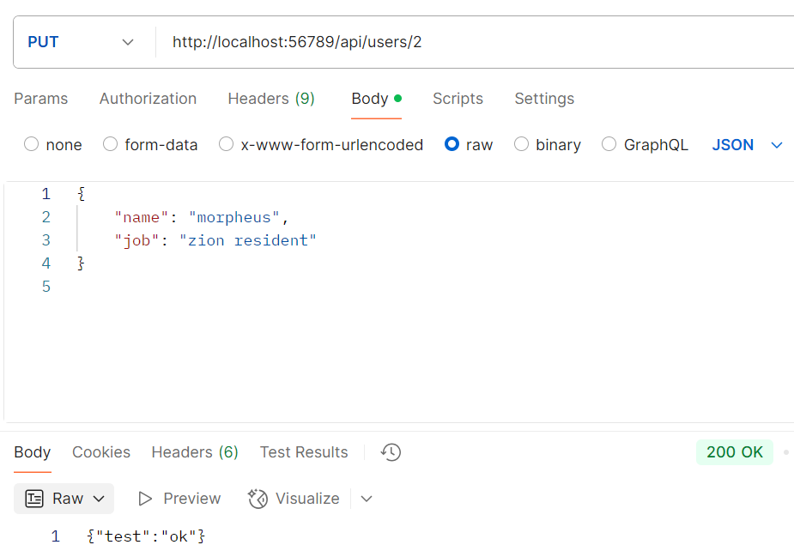 | { "test":"ok" }
TC034 |  | DELETE URL | URL에 매칭되는 by-pass 응답을 받을 수 있어야 한다. | 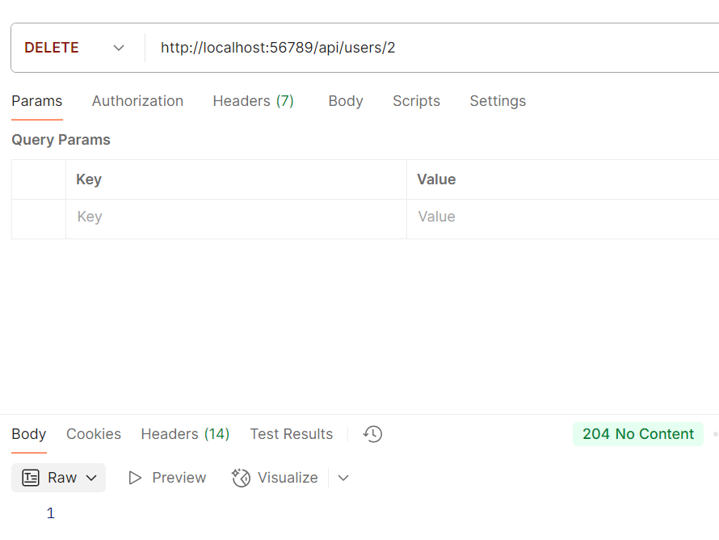 | reqres Delete https://reqres.in/api/users/2
TC035 |  |  | URL에 매칭되는 지정한 대응답을 받을 수 있어야 한다. | 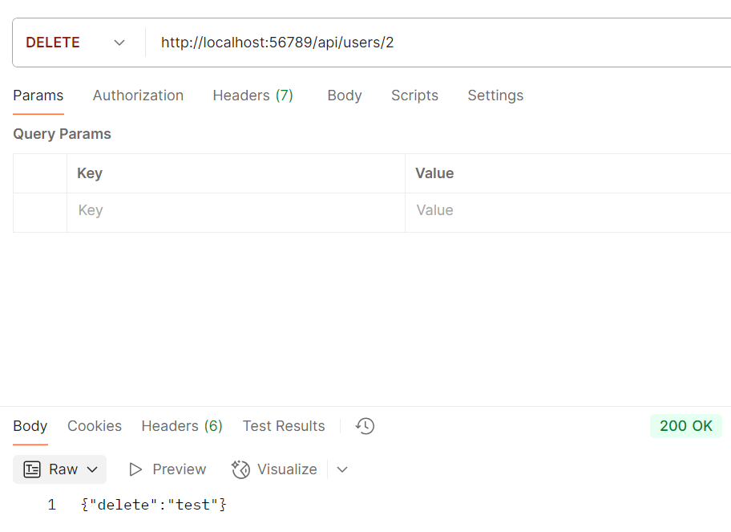 | { "delete": "test" }
TC036 |  | GET Path 일괄 처리 | URL 패턴 체크박스 선택시 해당 요청 url 밑으로 오는 path를 일괄 처리 할 수 있어야 한다. | 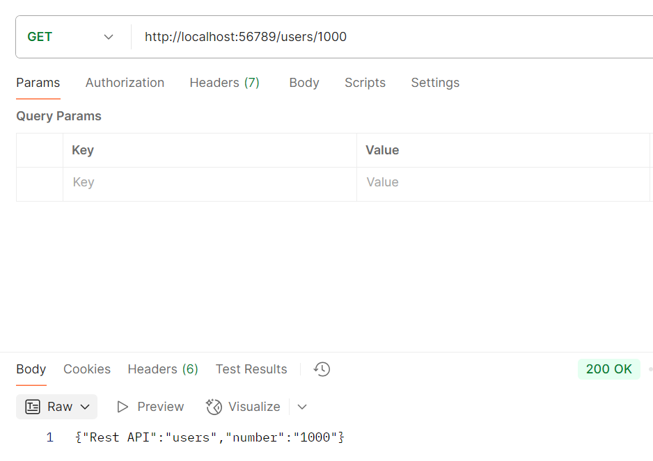 | URL Path 일괄 처리 https://jsonplaceholder.typicode.com/users 체크 박스 선택 { "Rest API": "{{request.path.[0]}}", "number": "{{request.path.[1]}}" }
TC037 |  | GET Path 우선순위 | 등록된 path가 있을 시, 등록 된 path에 해당되는 응답을 우선적으로 받을 수 있어야 한다. | 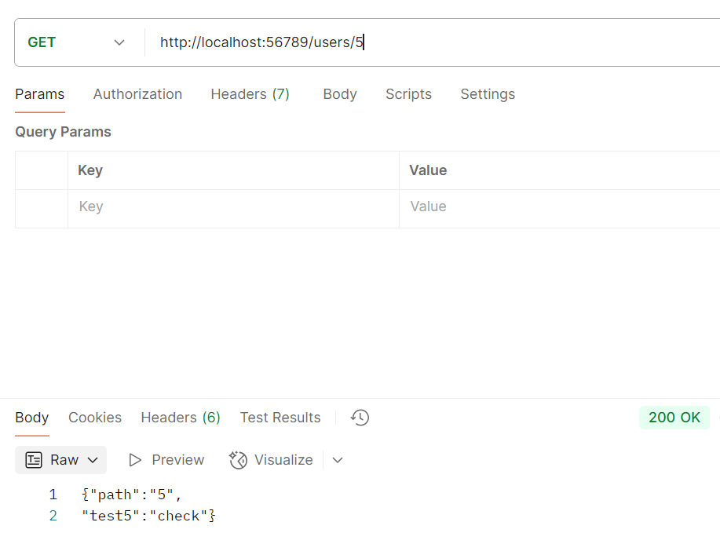 | https://jsonplaceholder.typicode.com/users/5 { "path": "{{request.path.[1]}}", "test5": "check" }
TC038 |  | 지정되지 않는 요청 처리 | 등록되지 않은 URL을 요청할 때, 기본 응답을 받을 수 있어야 한다. | 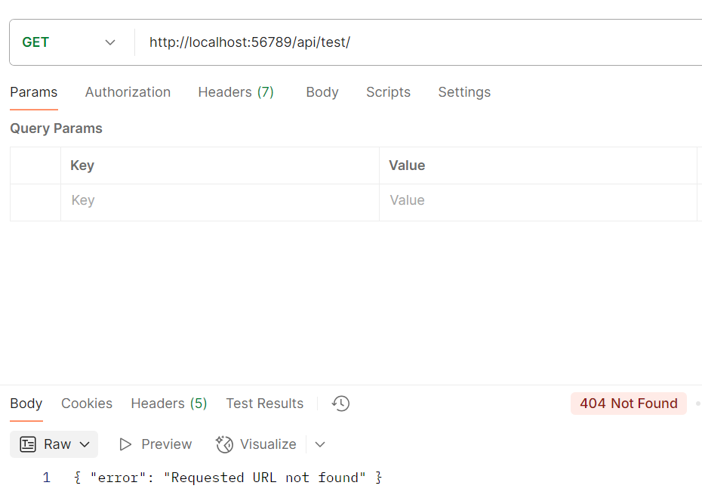 | { "error": "Requested URL not found" }

